Seite 1 - Titel


Kaufpreisspiegel 2015 und 2016
in Schleswig-Holstein

ERARBEITET IM AUFTRAG DES MINISTERIUMS FÜR ENERGIEWENDE,
LANDWIRTSCHAFT, UMWELT UND LÄNDLICHE RÄUME
DES LANDES SCHLESWIG-HOLSTEIN

Seite 4 - Vorbemerkungen
1. Einleitung
Auf der Grundlage des Grundstückverkehrsgesetzes (GrdstVG) genehmigt das Landesamt für Landwirtschaft, Umwelt und ländliche Räume (LLUR) als zuständige Behörde in Schleswig-Holstein die Veräußerung von landwirtschaftlichen Grundstücken. Die Vertragsdaten des LLURs werden räumlich getrennt, an vier Standorten, in Schleswig-Holstein nach einheitlichen Vorgaben erfasst und systematisch in einer Datenbank dokumentiert. Dieses einheitliche und zentrale Vorliegen der Vertragsdaten bietet u. a. auch die Möglichkeit, die Angaben für die Erstellung eines Kaufpreisspiegels auszuwerten. Mit dem vorliegenden Bericht erfolgt diese Auswertung erstmalig landesweit durch das Statistikamt.
Auf der Grundlage der vorliegenden Vertragsdaten des LLURs werden Kaufpreise auf Kreis- und Naturraumebene in Form von Tabellen und Karten dargestellt.
Die Bearbeitung erfolgt ohne die Berücksichtigung möglicherweise geschlossener Nebenabreden zwischen den Vertragspartnern, die den „realen“ Kaufpreis verändern könnten. Da die Angaben in den Kaufverträgen hierzu nicht immer vollumfänglich aussagekräftig sind, ergibt sich u.U. ein nicht zu bestimmendes Fehlerpotential.
Es erfolgte eine Auswertung der Kaufpreise für die Jahre 2015 und 2016.
2. Auswertung der Daten
Es wurden Tabellen und Karten auf Kreis- und Naturraumebene erstellt. Es werden die Anzahl der Verträge, der Mittelwert des vereinbarten Kaufpreises sowie die Summe der verkauften Fläche jeweils für Ackerland, Dauergrünland sowie die Summe aus Acker-, Dauergrünland und gemischten landwirtschaftlichen Flächen ermittelt.
Die kreisfreien Städte wurden hierbei den folgenden Kreisen zugeordnet:
- Lübeck zu Ostholstein - Kiel, Neumünster zu Rendsburg-Eckernförde - Flensburg zu Schleswig-Flensburg
In den vorliegenden Auswertungen wurde mit Nachkommastellen gerechnet, die Werte in den Tabellen werden jedoch als Ganzzahl dargestellt. Bei einigen Tabellen weicht dadurch die Gesamtsumme für "Schleswig-Holstein" oder für die Hauptnaturräume von der Summe der Einzelwerte ab.
Die Geheimhaltung einzelner Tabellenfelder zur Vermeidung der Aufdeckung von Einzelwerten erfolgte nach Regeln, wie sie in der amtlichen Statistik üblich sind.
3. Begriffsdefinition
3.1 Ackerland und Dauergrünland
Die Flächenzuweisung zu Acker- oder Dauergründland wird durch die Kaufvertragspartner vorgenommen und wird für diese Auswertung übernommen.
3.2 Gesamte landwirtschaftliche Fläche
Summe aus Ackerland, Dauergrünland und der „landwirtschaftlichen Fläche“ (Sammelposition für nicht eindeutig dem Acker- oder Dauergrünland zuzuordnende Grundstücke sowie Flächen mit gemischter Nutzung)

Seite 6 - Karte 1.1
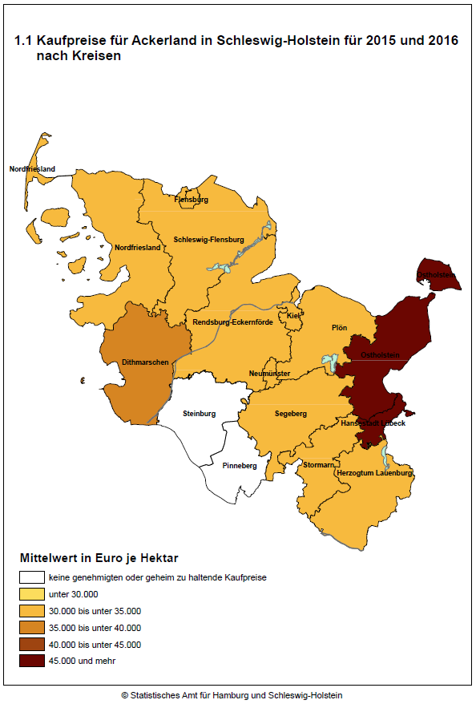

Seite 8 - Karte 2.1
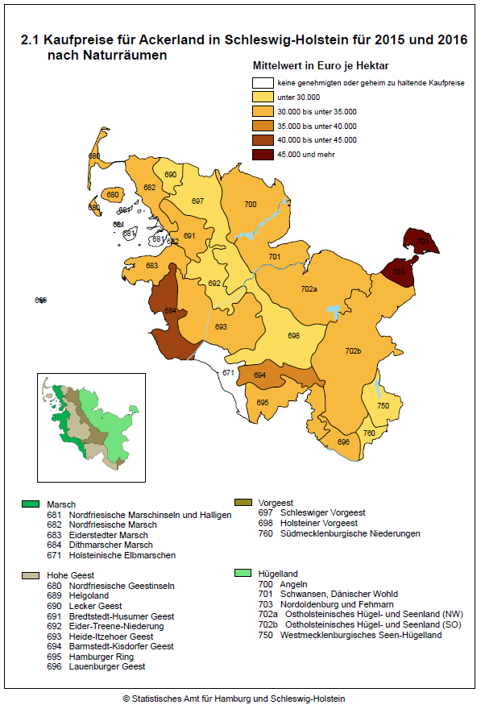

Seite 10 - Karte 3.1
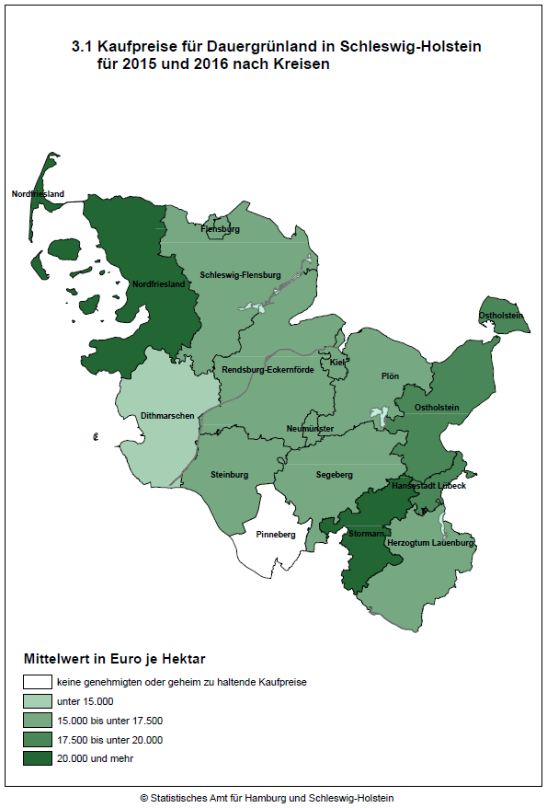

Seite 12 - Karte 4.1
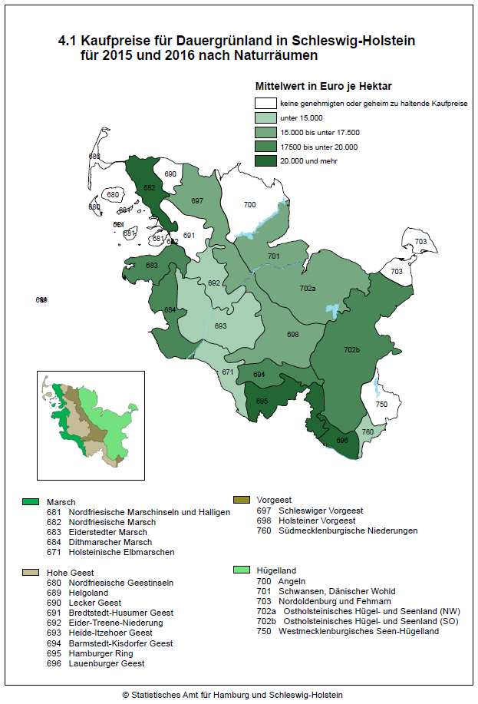

Seite 14 - Karte 5.1
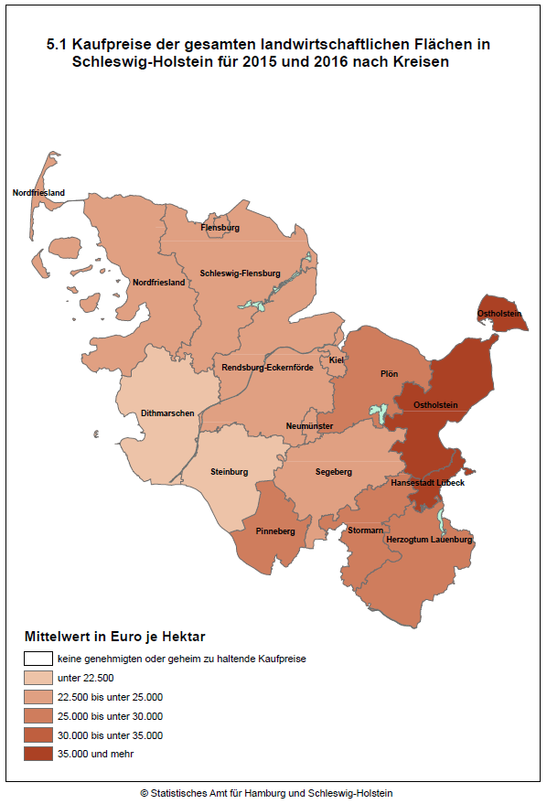

Seite 16 - Karte 6.1
